F02.CFG-Paths
 | do not print this form |  | VVSS, Info Romana, 2018-2019

 | F02. cautarea cartilor scrise de un anumit autor (sau parti din numele autorului);

 | F02. Covered source code |  |  | F02. Control Flow Graph (CFG) | F02. Cyclomatic Complexity (CC)
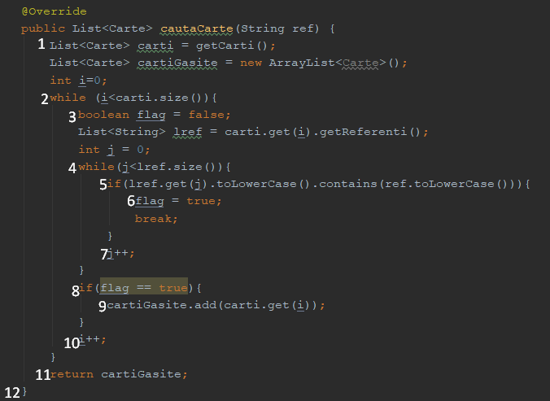
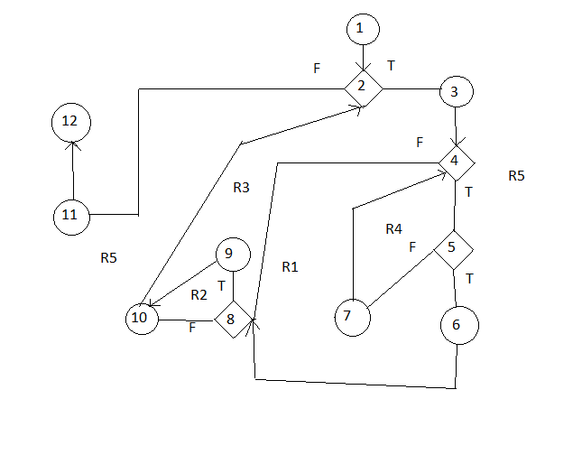
 | Line No. | Source code |  | please insert the CFG for this requirement | CC1 = No. of regions = |  | 5
 | Req02_L01 | … |  | It may be a screen capture, image, etc. | CC2 = Edges - Nodes + 2 = |  | 5
 | Req02_L02 | … |  | <Req02 CFG > | CC3 = No. of Conditions + 1 = |  | 5
 | Req02_L03 | …
 | ... | …
 | .. | … |  |  | F02. Individual Paths
 | ... | …
 |  |  |  |  | Path No. | Path
 |  |  |  |  | F02_P01 | 1-2t-3-4t-5t-6-8t-9-10-2f-11-12
 |  |  |  |  | F02_P02 | 1-2t-3-4t-5f-7-4f-8f-10-2f-11-12
 |  |  |  |  | F02_P03 | 1-2t-3-4f-8t-9-10-2f-11-12
 |  |  |  |  | F02_P04 | 1-2t-3-4f-8f-10-2f-11-12

1-2-3-4-5-7-10-11-12

